Anuari FP 2019
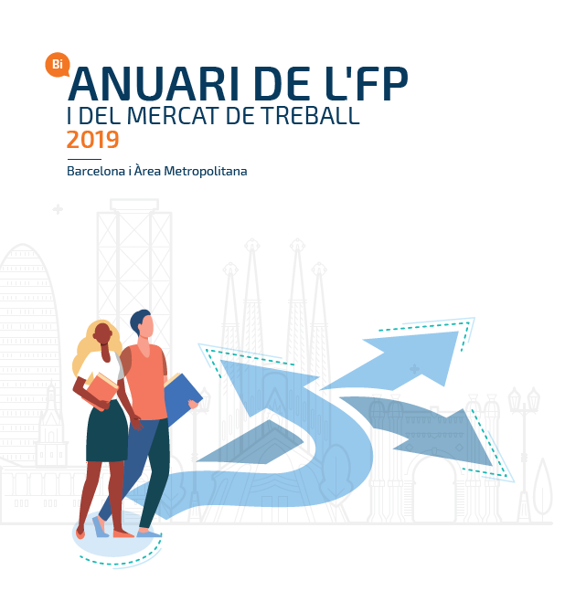

6.1
6.A. PROGRAMES DE FORMACIÓ I INSERCIÓ (PFI)

6.1. Distribució dels centres que ofereixen PFI per municipis de l'AMB. Curs 2018/2019

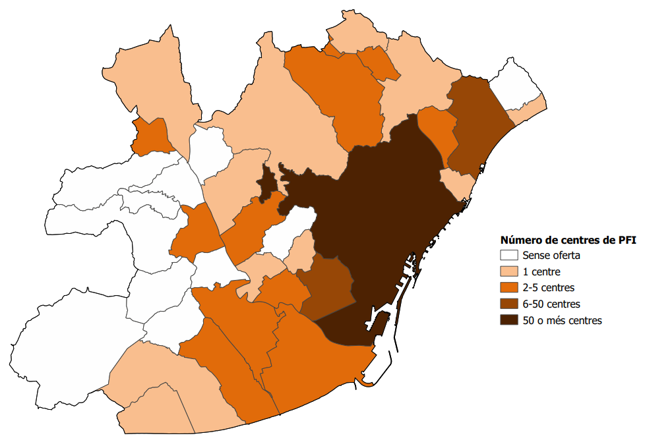
Municipi | Centres
Barcelona | 46
Badalona | 7
L'Hospitalet de Llobregat | 6
Viladecans | 4
Cornellà de Llobregat | 3
Sant Boi de Llobregat | 3
Santa Coloma de Gramenet | 3
Baida del Vallès | 2
Cerdanyola del Vallès | 2
El Prat de Llobregat | 2
Ripollet | 2
Sant Andreu de la Barca | 2
Sant Feliu de Llobregat | 2
Sant Vivenç dels Horts | 2
Barberà del vallès | 1
Castellbisbal | 1
Castelldefels | 1
Esplugues de Llobregat | 1
Gavà | 1
Molins de rei | 1
Montcada i reixac | 1
Montgat | 1
Sant Adrià de besòs | 1
Sant Cugat del Vallès | 1
Sant Joan Despí | 1
Total | 97
Font: Elaboració pròpia a partir de les dades del Departament d'Educació de la Generalitat de Catalunya

Comentari:
Els programes de formació i inserció (PFI), que són voluntaris i duren un curs acadèmic, estan pensats per a joves d'entre 16 i 21 anys que han deixat l'educació secundària obligatòria i no segueixen estudis en el sistema educatiu ni participen en cap acció formativa. L'objectiu dels PFI és proporcionar-los, d'una banda, la possibilitat de tornar al sistema educatiu (a la formació professional) i, de l'altra, proporcionar-los l'aprenentatge imprescindible per accedir al mercat de treball. A l'AMB 97 centres ofereixen PFI. Barcelona aglutina gairebé la meitat d'aquests, seguida de Badalona (7), L'Hospitalet de Llobregat (6), Viladecans (4), Cornellà de Llobregat, Sant Boi de Llobregat i Santa Coloma de Gramenet (3 a cada municipi). L'únic municipi que ha incrementat els centres que ofereixen FPI ha estat L'Hospitalet de Llobregat, que al curs 2016/17 comptava amb 2 centres als que s'han sumat 4 més.

6.2
6.2. Distribució dels centres que ofereixen PFI a Barcelona segons districte. Curs 2018/2019

Districte | Centres
Horta-Guinardó | 8
Ciutat Vella | 6
L'Eixample | 6
Nou Barris | 6
Sants-Monjuïc | 5
Sant Martí | 5
Sarrià-Sant Gervasi | 3
Gràcia | 3
Les Corts | 2
Sant Andreu | 2
Total | 46
Eixample
Sarrià-Sant Gervasi
Les Corts
Sants-Monjuïc
Ciutat Vella
Horta-Guinardó
Nou Barris
Sant Andreu
Sant Martí
Gràcia

Font: Elaboració pròpia a partir de les dades del Departament d'Educació de la Generalitat de Catalunya

Comentari:
Els 46 centres que ofereixen PFI a la ciutat de Barcelona no es distribueixen de forma homogènia pels diferents districtes. Per una banda, trobem districtes amb una major concentració, destacant Horta-Guinardó amb 8 centres o entitats i Ciutat Vella, L'Eixample i Nou Barris amb 6. Per altra banda, a Les Corts i Sant Andreu hi ha 2 centres o entitats que ofereixen PFI, així com 3 a .Sarrià-Sant Gervasi i Gràcia.

6.3
6.3. Evolució de les matriculacions en PFI per àmbit territorial. Cursos 2008/2009 — 2018/2019
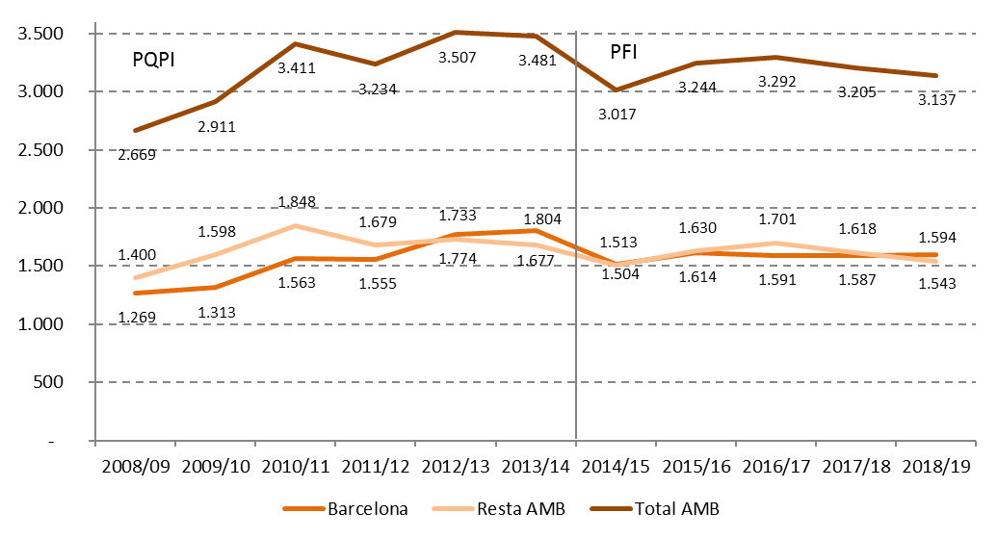

Font: Elaboració pròpia a partir de les dades del Departament d'Educació de la Generalitat de Catalunya

Evolució de les matriculacions en PFI a Barcelona. Cursos 2008/2009 — 2018/2019
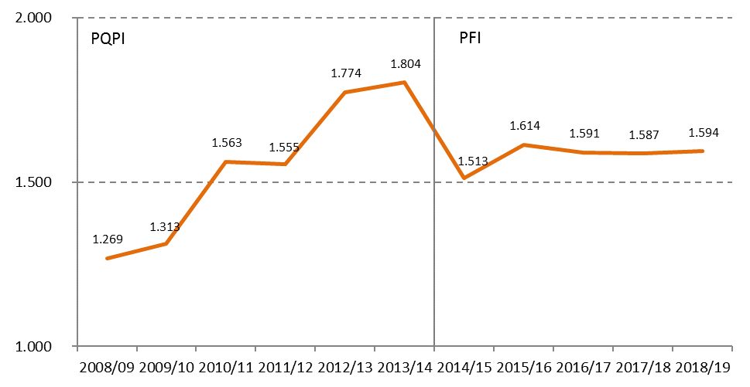

Font: Elaboració pròpia a partir de les dades del Departament d'Educació de la Generalitat de Catalunya

Comentari:
Les xifres de matriculacions en PFI van augmentar considerablement a l'AMB entre el curs 2008/09 i 2010/11 (en un 28%, 747 places). A partir d'aquest curs, amb alguns alts i baixos (com la davallada del curs 2014/15 degut al canvi en el finançament d'aquests programes), la xifra de matriculacions s'ha mantingut més o menys estable, fins arribar a les 3.137 del curs 2018/19. L'evolució de les matriculacions en FPI a Barcelona i la resta de l'AMB ha estat força similar. Al curs 2018/19, a Barcelona hi ha 1.594 persones matriculades, mentre que a la resta de l'AMB la xifra és una mica inferior, amb 1.543 matrícules, degut a una caiguda des del curs 2016/17. Considerat tot el període, des del curs 2008/09 i 2018/19 l'alumnat de PFI ha augmentat un 26% a Barcelona, un 10% a la resta de l'AMB i un 18% al total de l'AMB.

6.4
6.4. Matriculacions en PFI segons la titularitat (N). Curs 2018/2019

Àmbit | Públic | Privat | Total
Barcelona | 683 | 911 | 1,594
Resta AMB | 1,248 | 295 | 1,543
Total AMB | 1,931 | 1,206 | 3,137
Font: Elaboració pròpia a partir de les dades del Departament d'Educació de la Generalitat de Catalunya

Matriculacions en PFI segons la titularitat (%). Curs 2018/2019
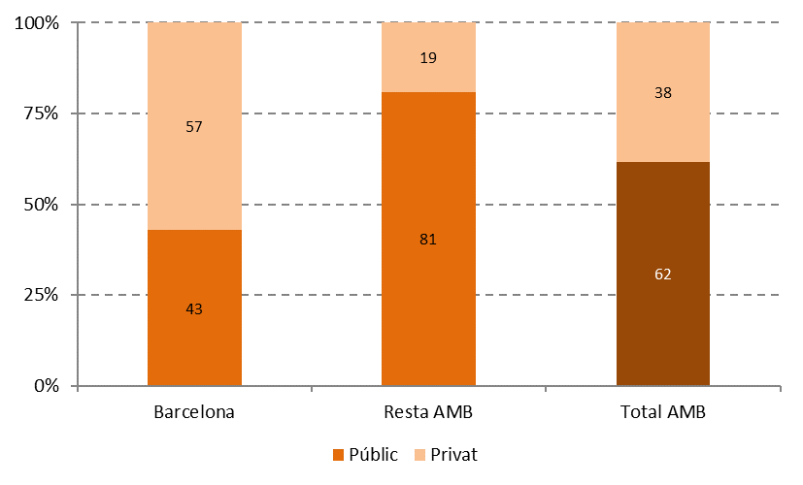

Font: Elaboració pròpia a partir de les dades del Departament d'Educació de la Generalitat de Catalunya

Comentari:
En quant a les matrícules en PFI, a Barcelona hi ha 1.594, que representen més de la meitat (el 51%) de les 3.137 matrícules del total de l'AMB. A Catalunya es compten 6.807 matrícules al curs 2018/19, de les quals un 23% es concentren a Barcelona i un 46% al total de l'AMB. A l'AMB, el 62% de les matrícules en un PFI són a centres públics. Així, 1.931 PFIs es desenvolupen a centres públics i 1.206 a centres privats. Les diferències entre Barcelona i la resta de l'AMB són considerables. Així, mentre que a Barcelona menys de la meitat de les matrícules (un 43%) són a centres públics, a la resta de l'AMB es tracta d'una gran majoria (el 81%). Aquest pes del sector públic ha crescut en comparació amb el curs 2017/18, quan a Barcelona les places públiques representaven un 39% del total i a la resta de l'AMB un 75%. De manera similar al que succeeix amb la resta dels estudis d'FP, l'oferta de PFIs a centres privats es concentra clarament a Barcelona. Així, tres de cada quatre matrícules en centres privats de l'AMB s'ubiquen a Barcelona (exactament, un 76% de totes les matrícules privades de l'AMB). En contrast, el 65% de totes les matrícules a centres públics es distribueixen a la resta de l'AMB.

6.5
6.5. Matriculacions en PFI segons el sexe (N). Curs 2018/2019

Àmbit | Dones | Homes | Total
Barcelona | 450 | 1,144 | 1,594
Resta AMB | 478 | 1,065 | 1,543
Total AMB | 928 | 2,209 | 3,137
Font: Elaboració pròpia a partir de les dades del Departament d'Educació de la Generalitat de Catalunya | Font: Elaboració pròpia a partir de les dades del Departament d'Educació de la Generalitat de Catalunya

Matriculacions en PFI segons el sexe (%). Curs 2018/2019
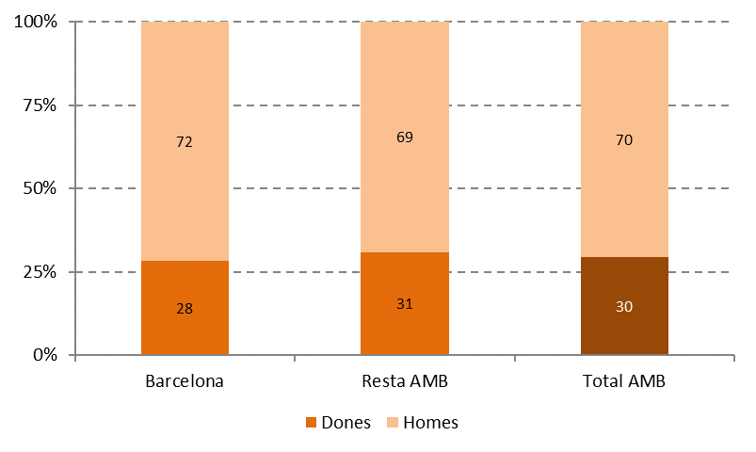

Font: Elaboració pròpia a partir de les dades del Departament d'Educació de la Generalitat de Catalunya

Comentari:
A l'AMB, més de dos terços de les matrícules en PFIs (un 70%) pertanyen a homes. Aquesta desigualtat és una mica més gran a Barcelona (amb un 28% de dones) que a la resta de l'AMB (amb un 31% de dones). Aquesta situació sembla no haver experimentat cap canvi als darrers anys, donat que aquests percentatges són idèntics als del curs 2017/18.

6.6
6.6. Matriculacions en PFI segons edat (N). Curs 2018/2019

Àmbit | 16 | 17 | 18 | 19 | 20 | 21 | 22 | Total
Barcelona | 610 | 454 | 282 | 121 | 85 | 37 | 5 | 1,594
Resta AMB | 816 | 490 | 148 | 59 | 20 | 9 | 1 | 1,543
Total AMB | 1,426 | 944 | 430 | 180 | 105 | 46 | 6 | 3,137
Font: Elaboració pròpia a partir de les dades del Departament d'Educació de la Generalitat de Catalunya

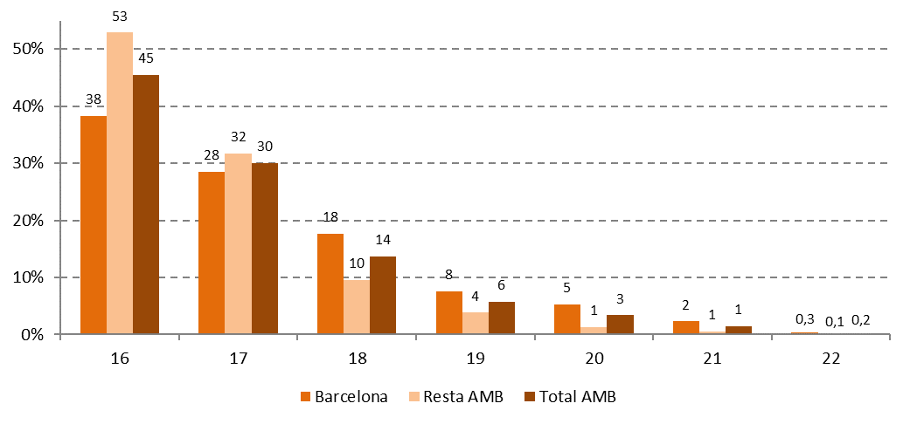
Matriculacions en PFI segons edat (%). Curs 2018/2019

Font: Elaboració pròpia a partir de les dades del Departament d'Educació de la Generalitat de Catalunya

Comentari:
Els PFIs, destinats al jovent d'entre 16 i 21 anys, mostra una distribució per edats força marcada a l'AMB: el número de participants és menor conforme augmenta l'edat. Així, les persones menors d'edat constitueixen la majoria de l'alumnat: tres de cada quatre (un 76%) tenen 16 o 17 anys. L'alumnat de 18 anys representa un 18% del total, xifra que va caient considerablement amb les següents edats. A Barcelona l'alumnat dels PFIs és una mica més divers en termes d'edat que a la resta de l'AMB, amb una major presència d'alumnat major d'edat. Així, a Barcelona l'edat mitjana és de 17'2 anys, en comparació amb 16'7 a la resta de l'AMB (al total de l'AMB, l'edat mitjana és de 17'0 anys). Vist d'altra manera, mentre que a Barcelona l'alumnat amb 16 anys representa un 38%, a la resta de l'AMB es tracta de més de la meitat (un 53% de l'alumnat). En contrast, a Barcelona un terç de l'alumnat és major d'edat, mentre que a la resta de l'AMB aquest perfil es redueix a un 15%.

6.7
6.7. Matriculacions en PFI segons nacionalitat (N). Curs 2018/2019

Àmbit | Estrangera | Espanyola | Total
Barcelona | 569 | 1,025 | 1,594
Resta AMB | 302 | 1,241 | 1,543
Total AMB | 871 | 2,266 | 3,137
Font: Elaboració pròpia a partir de les dades del Departament d'Educació de la Generalitat de Catalunya

Matriculacions en PFI segons nacionalitat (%). Curs 2018/2019
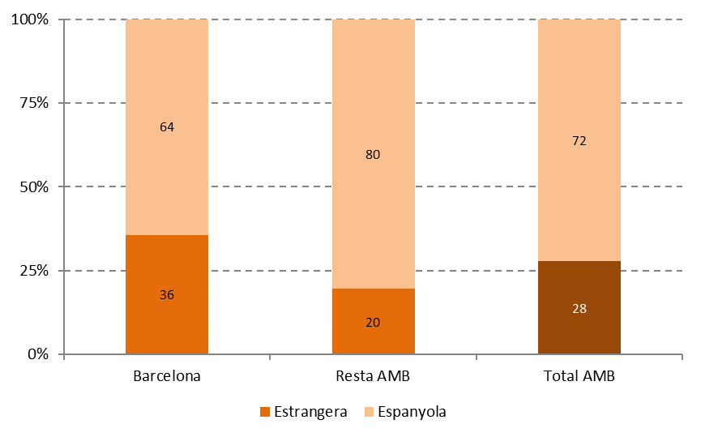

Font: Elaboració pròpia a partir de les dades del Departament d'Educació de la Generalitat de Catalunya

Comentari:
Un 28% de l'alumnat dels PFIs a l'AMB te nacionalitat estrangera. Aquest col·lectiu és més present a Barcelona, on representa més d'un terç de l'alumnat (un 36%), que a la resta de l'AMB, on es redueix a un 20%. De fet, mentre el nombre d'alumnes de PFIs és molt semblant entre Barcelona i la resta de l'AMB, a la primera hi ha gairebé el doble de persones matriculades amb nacionalitat estrangera. La presència d'alumnat estranger als PFIs és força més elevat per tant que als estudis d'FP de règim general. Al cas dels estudis d'FP inicial, hem vist que l'alumnat estranger representa un 12% del total a l'AMB (sense grans diferències entre Barcelona i la resta de l'AMB, veure gràfic XXX). El motiu probablement està relacionat amb que els PFIs estan enfocats a combatre el fracàs escolar, que afecta generalment a la població més desfavorida, entre la qual es troba part de la població estrangera.

6.8
6.8. Matriculacions en PFI segons família professional (N). Curs 2018/2019

Família professional | Barcelona | Resta AMB | Total AMB
Comerç i màrqueting | 182 | 381 | 563
Hoteleria i turisme | 272 | 284 | 556
Administració i gestió | 162 | 121 | 283
Informàtica i comunicacions | 154 | 119 | 273
Electricitat i electrònica | 134 | 127 | 261
Imatge personal | 151 | 73 | 224
Transport i manteniment de vehicles | 129 | 81 | 210
Fabricació mecànica | 77 | 91 | 168
Agrària | 48 | 114 | 162
Edificació i obra civil | 70 | 87 | 157
Arts gràfiques | 72 | 7 | 79
Fusta, moble i suro | 33 | 29 | 62
Indústries alimentàries | 62 | - | 62
Instal·lació i manteniment | 30 | 29 | 59
Tèxtil, confecció i pell | 18 | - | 18
Total | 1,594 | 1,543 | 3,137
Font: Elaboració pròpia a partir de les dades del Departament d'Educació de la Generalitat de Catalunya

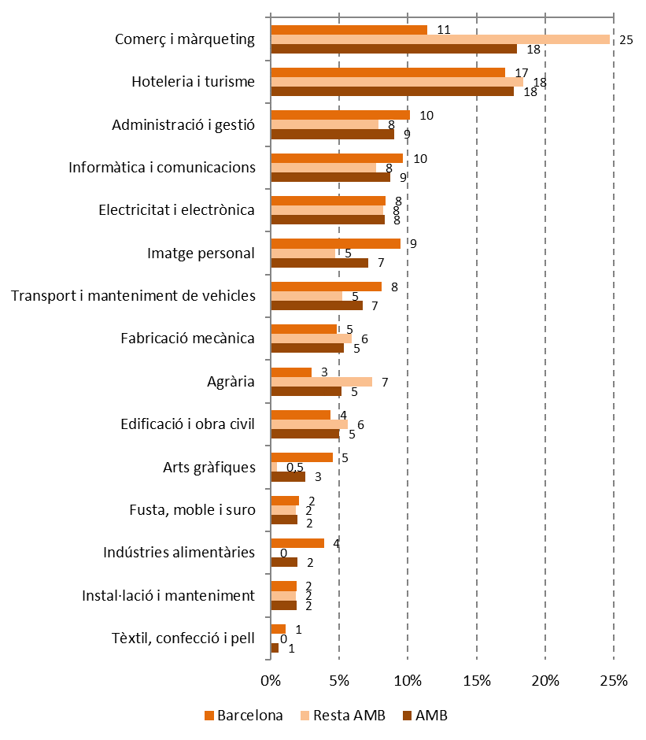
Matriculacions en PFI segons família professional (%). Curs 2018/2019

Font: Elaboració pròpia a partir de les dades del Departament d'Educació de la Generalitat de Catalunya

Comentari:
La distribució de l'alumnat dels PFIs no és homogènia entre les diferents famílies professionals. De les 15 famílies professionals amb alumnat de PFI a l'AMB, tan sols 4 concentren més de la meitat (un 53%) de les matrícules: Comerç i màrqueting, Hoteleria i turisme, Administració i gestió, així com Informàtica i comunicacions. També compten amb un alumnat considerable Electricitat i electrònica, Imatge personal i Transport i manteniment de vehicles. Cada una de les famílies restants engloba a un 5% de l'alumnat o menys. A Barcelona l'alumnat està una mica més repartit i aquestes 4 famílies professionals no arriben a concentrar a la meitat de l'alumnat (en concret, engloben a un 48%). Per la seva banda, a la resta de l'AMB un 59% de l'alumnat es concentra en aquestes 4 famílies, destacant la centralitat de Comerç i màrqueting, on s'ubiquen una de cada quatre matrícules.

6.9
6.9. Matriculacions en PFI per famílies professionals i sexe (N). Curs 2018/2019

Àmbit / Família professional | Dones | Homes
Barcelona
Imatge personal | 137 | 14
Administració i gestió | 81 | 81
Hoteleria i turisme | 78 | 194
Comerç i màrqueting | 75 | 107
Arts gràfiques | 27 | 45
Indústries alimentàries | 13 | 49
Informàtica i comunicacions | 11 | 143
Agrària | 10 | 38
Tèxtil, confecció i pell | 10 | 8
Fabricació mecànica | 3 | 74
Transport i manteniment de vehicles | 3 | 126
Edificació i obra civil | 1 | 69
Electricitat i electrònica | 1 | 133
Fusta, moble i suro | 0 | 33
Instal·lació i manteniment | 0 | 30
Total | 450 | 1,144
Resta AMB
Comerç i màrqueting | 205 | 176
Hoteleria i turisme | 112 | 172
Imatge personal | 70 | 3
Administració i gestió | 51 | 70
Agrària | 15 | 99
Edificació i obra civil | 11 | 76
Informàtica i comunicacions | 6 | 113
Arts gràfiques | 3 | 4
Transport i manteniment de vehicles | 2 | 79
Electricitat i electrònica | 1 | 126
Fabricació mecànica | 1 | 90
Fusta, moble i suro | 1 | 28
Instal·lació i manteniment | 0 | 29
Total | 478 | 1,065
Total AMB
Comerç i màrqueting | 280 | 283
Imatge personal | 207 | 17
Hoteleria i turisme | 190 | 366
Administració i gestió | 132 | 151
Arts gràfiques | 30 | 49
Agrària | 25 | 137
Indústries alimentàries | 19 | 162
Edificació i obra civil | 12 | 145
Informàtica i comunicacions | 11 | 172
Tèxtil, confecció i pell | 10 | 8
Fabricació mecànica | 4 | 164
Transport i manteniment de vehicles | 3 | 126
Electricitat i electrònica | 2 | 259
Instal·lació i manteniment | 2 | 109
Fusta, moble i suro | 1 | 61
Total | 928 | 2,209
Font: Elaboració pròpia a partir de les dades del Departament d'Educació de la Generalitat de Catalunya

Matriculacions en PFI per famílies professionals i sexe (%). Curs 2018/2019
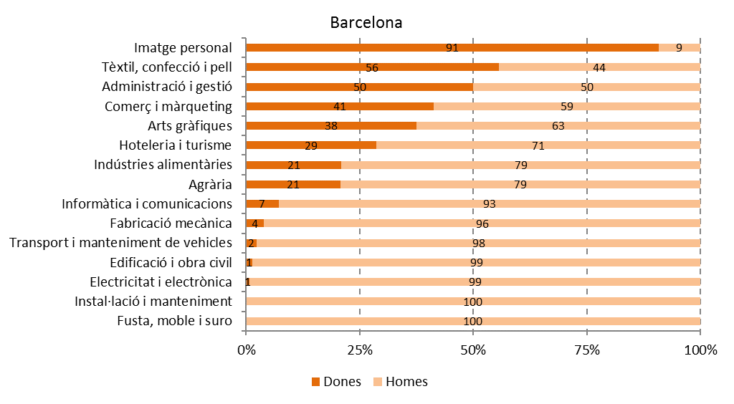

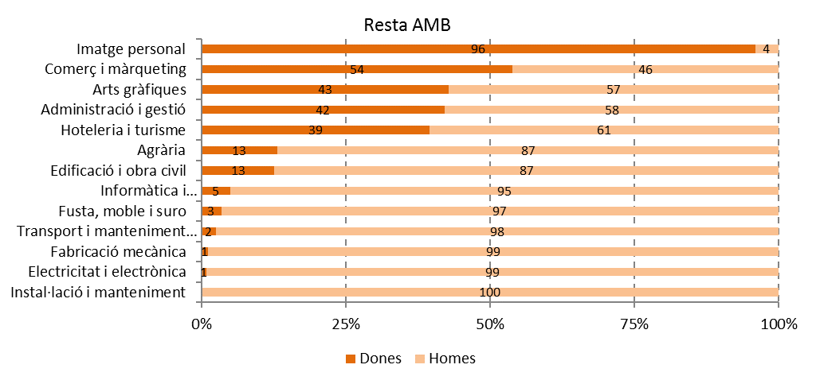

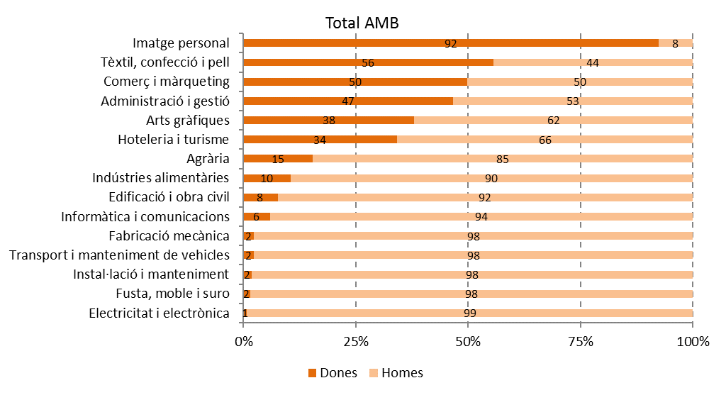

Font: Elaboració pròpia a partir de les dades del Departament d'Educació de la Generalitat de Catalunya

Comentari:
Hem vist que les dones representen menys d'un terç (el 30%) de l'alumnat de PFI a l'AMB (veure taula i gràfic 6.5). Però a sobre, tal com succeeix a la resta d'estudis d'FP, les diferències de gènere als PFIs són molt remarcables quan comparem unes famílies professionals amb altres. Així, les dones són immensament majoritàries als estudis d'Imatge personal, superant el 90% tant a Barcelona (91%) com sobretot a la resta de l'AMB (96%). Les úniques famílies professionals on hi ha certa paritat de gènere a l'AMB són Tèxtil, confecció i pell (amb un 56% de dones), Comerç i màrqueting (amb la meitat exacta de l'alumnat de cada gènere) i Administració i gestió (47% de dones). Aquest pes de les dones supera el terç de l'alumnat a Arts gràfiques (38%) i Hoteleria i turisme (34%). A la resta d'estudis, les dones són clarament minoritàries, destacant Electricitat i electrònica, Fusta, moble i suro, Instal·lació i manteniment, Transport i manteniment de vehicles i Fabricació mecànica, on la presència de dones no supera el 2%. A Informàtica i comunicacions , Edificació i obra civil i Indústries alimentàries les dones suposen entre un 6% i un 10% del total de l'alumnat. Per tant, les dones tenen major presència als estudis de PFI relacionats amb el sector serveis, veient molt reduït el seu pes a les famílies professionals més vinculades amb els sectors industrials, generalment vinculats amb millors condicions laborals. Aquesta estructura es reprodueix tant a Barcelona com a la resta de l'AMB, sense diferències importants.

6.10
6.10. Centres que oferten PFI segons titularitat (N). Curs 2018/2019

Àmbit | Públic | Privat | Total
Barcelona | 17 | 29 | 46
Resta AMB | 41 | 10 | 51
AMB | 58 | 39 | 97
Font: Elaboració pròpia a partir de les dades del Departament d'Educació de la Generalitat de Catalunya

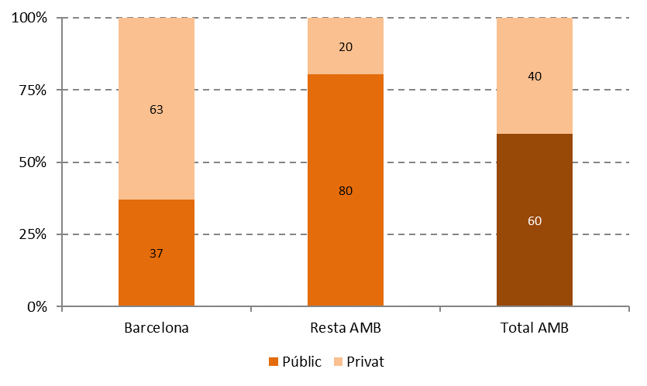
Centres que ofereixen PFI segons titularitat (%). Curs 2018/2019

Font: Elaboració pròpia a partir de les dades del Departament d'Educació de la Generalitat de Catalunya

Rati d'alumnes de FPI per centre segons titularitat. Curs 2018/2019
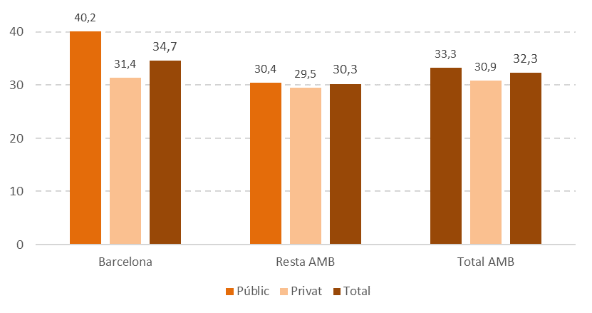

Font: Elaboració pròpia a partir de les dades del Departament d'Educació de la Generalitat de Catalunya

Comentari:
La majoria dels centres de l'AMB que ofereixen PFI són públics (un 60%), però amb un fort contrast entre Barcelona, on els centres públics són el 37%, i la resta de l'AMB, on la gran majoria són de titularitat pública (un 80%). El rati d'alumnes per centre a Barcelona és superior als centres públics que als privats. En concret, hi un rati de 40'2 alumnes per centre als públics i 31'4 alumnes per centre als privats. Aquesta diferència a la resta de l'AMB és molt menor (30'4 alumnes per centre als públics i 29'5 als privats).

6.11
6.11. Matriculacions en PFI segons titularitat del centre per famílies professionals. Curs 2018/2019

Àmbit / Família professional | Públic | Privat | Total | % Públic
Barcelona
Agrària | 48 | 0 | 48 | 100%
Edificació i obra civil | 70 | 0 | 70 | 100%
Indústries alimentàries | 62 | 0 | 62 | 100%
Tèxtil, confecció i pell | 18 | 0 | 18 | 100%
Electricitat i electrònica | 110 | 24 | 134 | 82%
Fabricació mecànica | 63 | 14 | 77 | 82%
Instal·lació i manteniment | 15 | 15 | 30 | 50%
Comerç i màrqueting | 78 | 104 | 182 | 43%
Imatge personal | 64 | 87 | 151 | 42%
Informàtica i comunicacions | 49 | 105 | 154 | 32%
Arts gràfiques | 21 | 51 | 72 | 29%
Transport i manteniment de vehicles | 34 | 95 | 129 | 26%
Administració i gestió | 34 | 128 | 162 | 21%
Hoteleria i turisme | 17 | 255 | 272 | 6%
Fusta, moble i suro | 0 | 33 | 33 | 0%
Resta AMB
Arts gràfiques | 7 | 0 | 7 | 100%
Edificació i obra civil | 87 | 0 | 87 | 100%
Instal·lació i manteniment | 29 | 0 | 29 | 100%
Transport i manteniment de vehicles | 81 | 0 | 81 | 100%
Electricitat i electrònica | 118 | 9 | 127 | 93%
Agrària | 103 | 11 | 114 | 90%
Comerç i màrqueting | 335 | 46 | 381 | 88%
Imatge personal | 64 | 9 | 73 | 88%
Fusta, moble i suro | 21 | 8 | 29 | 72%
Informàtica i comunicacions | 83 | 36 | 119 | 70%
Hoteleria i turisme | 193 | 91 | 284 | 68%
Fabricació mecànica | 57 | 34 | 91 | 63%
Administració i gestió | 70 | 51 | 121 | 58%
Total AMB
Edificació i obra civil | 157 | 0 | 157 | 100%
Indústries alimentàries | 62 | 0 | 62 | 100%
Tèxtil, confecció i pell | 18 | 0 | 18 | 100%
Agrària | 151 | 11 | 162 | 93%
Electricitat i electrònica | 228 | 33 | 261 | 87%
Instal·lació i manteniment | 44 | 15 | 59 | 75%
Comerç i màrqueting | 413 | 150 | 563 | 73%
Fabricació mecànica | 120 | 48 | 168 | 71%
Imatge personal | 128 | 96 | 224 | 57%
Transport i manteniment de vehicles | 115 | 95 | 210 | 55%
Informàtica i comunicacions | 132 | 141 | 273 | 48%
Hoteleria i turisme | 210 | 346 | 556 | 38%
Administració i gestió | 104 | 179 | 283 | 37%
Arts gràfiques | 28 | 51 | 79 | 35%
Fusta, moble i suro | 21 | 41 | 62 | 34%
Font: Elaboració pròpia a partir de les dades del Departament d'Educació de la Generalitat de Catalunya

Percentatge de matriculacions en PFI en centres públics segons famílies professionals. Curs 2018/2019
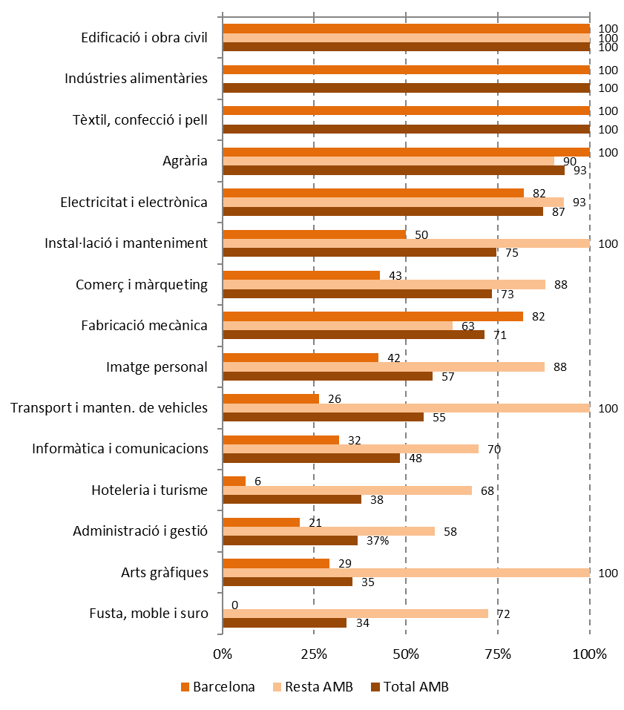

Font: Elaboració pròpia a partir de les dades del Departament d'Educació de la Generalitat de Catalunya

Comentari:
La distribució de les matrícules segons la titularitat del centre presenta contrasts importants segons les famílies professionals. A l'AMB, més del 90% de les matrícules (o la seva totalitat) s'ubiquen a centres públics al cas d'Edificació i obra civil, Indústries alimentàries, Tèxtil, confecció i pell, així com Agrària. En contrast, les matrícules a centres públics representen menys de la meitat a Fusta, moble i suro (34%), Arts gràfiques (35%), Administració i gestió (37%), Hoteleria i turisme (38%) i Informàtica i comunicacions (48%). Entre Barcelona i la resta de l'AMB trobem diferències importants, degut al major pes de l'oferta privada a la primera. Així, a Barcelona les matrícules a centres privats igualen o superen a les dels centres públics a 9 de les 15 famílies professionals ofertes. En contrast, a la resta de l'AMB les matrícules a centres públics superen a les dels centres privats per totes les famílies, sense excepció.

6.12
6.12. Matriculacions en PFI segons sexe i modalitat del programa (N). Curs 2018/2019

Àmbit | Dona | Home | Total
Barcelona
Plans d'inserció professional (PIP) | 0 | 0 | 0
Formació i aprenentatge professional (FIAP) | 23 | 145 | 168
Programes de transició al treball (PTT) | 133 | 311 | 444
Total | 156 | 456 | 612
Resta AMB
Plans d'inserció professional (PIP) | 64 | 86 | 150
Formació i aprenentatge professional (FIAP) | 22 | 227 | 249
Programes de transició al treball (PTT) | 214 | 448 | 662
Total | 300 | 761 | 1,061
Total AMB
Plans d'inserció professional (PIP) | 64 | 86 | 150
Formació i aprenentatge professional (FIAP) | 45 | 372 | 417
Programes de transició al treball (PTT) | 347 | 759 | 1,106
Total | 456 | 1,217 | 1,673
Font: elaboració pròpia a partir de les dades del Departament d'Educació de la Generalitat de Catalunya.

Matriculacions en PFI segons sexe i modalitat del programa (%). Curs 2018/2019
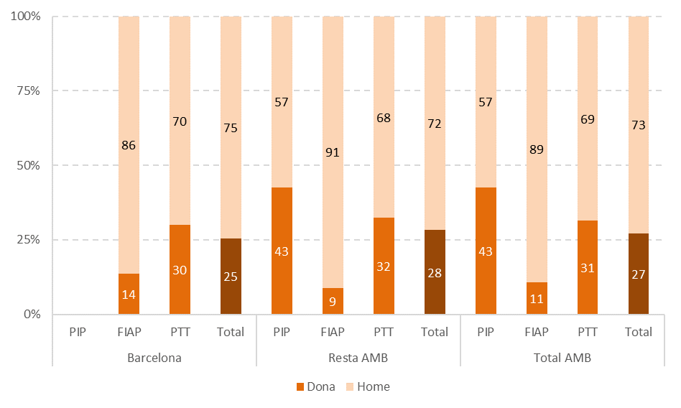

Font: elaboració pròpia a partir de les dades del Departament d'Educació de la Generalitat de Catalunya

Comentari:
Els programes PFI s'ofereixen en tres modalitats, segons la seva organització. Els Plans d'Iniciació Professional (PIP), que es realitzen en instituts de titularitat del Departament d'Educació i en centres docents privats i establiments de formació autoritzats. Els Programes de Formació i Aprenentatge Professional (FIAP), es realitzen als instituts de titularitat del Departament d'Educació. Els Plans de Transició al Treball (PTT) estan organitzats en col·laboració entre el Departament d'Educació i les administracions locals. A l'AMB, el 66% dels PFI són PTT, el 25% són FIAP i el 9% restant PIP. En quant a la distribució de les matrícules en PFI per gènere, a l'AMB les dones estan força infrarrepresentades (són un 27% del total). A Barcelona hi ha una dona per cada 3 homes, mentre que a la resta de l'AMB la presència femenina és lleugerament superior (del 28%). Les diferències entre les modalitats de programa són notables. Així, les dones a l'AMB són un 43% del total al cas dels PIP, un 31% als PTT i tan sols un 11% als FIAP.

6.13
6.B. FP PER PERSONES DESOCUPADES

6.13. Participants a programes del SOC per àmbit territorial (N). 2019

Programes formatius | Barcelona | Resta AMB | Total AMB
Accions formatives en el marc 30 Plus | 742 | 743 | 1,485
Accions formatives en el marc del Conveni nou CIRE | 68 | 0 | 68
Accions formatives en el marc del Programa de Garantia Juvenil | 1,976 | 1,252 | 3,228
Accions formatives en el marc del Programa de Treball i Formació | 193 | 958 | 1,151
Programes de formació professional per a l'ocupació | 9,576 | 10,410 | 19,986
SIOAS | 565 | 245 | 810
Treball als barris | 42 | 0 | 42
Total | 13,162 | 13,608 | 26,770
Elaboració pròpia a partir de les dades del Servei d'Ocupació de Catalunya

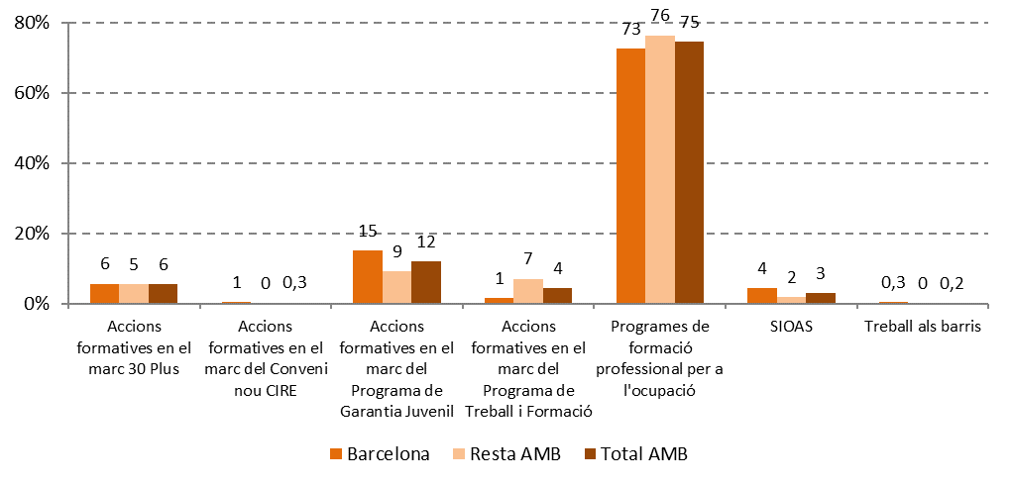
Participants a programes del SOC per àmbit territorial (%). 2019

Elaboració pròpia a partir de les dades del Servei d'Ocupació de Catalunya

Comentari:
A l'AMB, un total de 26.770 persones van participar a programes del Servei d'Ocupació de Catalunya (SOC) al 2019 (gairebé la meitat d'aquestes, un 49%, a Barcelona). Tres de cada quatre consisteixen en Programes de formació professional per a l'ocupació, implicant a 19.986 persones a l'AMB. Li segueixen en nombre de persones beneficiàries les Accions formatives en el marc del Programa de Garantia Juvenil, que aglutina un 12% del total de persones beneficiàries, les Accions formatives en el marc 30 Plus (6%), les Accions formatives en el marc del Programa de Treball i Formació (4%) i els Serveis integrals d'orientació, acompanyament i suport (SIOAS) (3%). Per altra banda, impliquen a menys persones, i tan sols a la ciutat de Barcelona, les Accions formatives en el marc del Conveni nou CIRE i el Treball als barris. Aquest són els municipis de l'AMB que tenen alguna acció en relació a tots aquests programes del SOC: - Badalona - L'Hospitalet de Llobregat - Sant Climent de Llobregat - Badia del Vallés - Molins de Rei - Sant Cugat del Vallés - Barberà del Vallés - Montcada i Reixac - Sant Feliu de Llobregat - Barcelona - Pallejà - Sant Joan Despí - Castelldefels - El Prat de Llobregat - Sant Just Desvern - Cerdanyola del Vallés - Ripollet - Sant Vicenç dels Horts - Cornellà de Llobregat - Sant Adrià de Besòs - Santa Coloma de Gramenet - Esplugues de Llobregat - Sant Andreu de la Barca - Torrelles de Llobregat - Gavà - Sant Boi de Llobregat - Viladecans

6.14
6.14. Participants a programes del SOC per sexe (N). 2019

Programes formatius | Barcelona |  |  | Resta AMB |  |  | Total AMB
 | Dones | Homes | Total | Dones | Homes | Total | Dones | Homes | Total
Accions formatives en el marc 30 Plus | 481 | 261 | 742 | 448 | 295 | 743 | 929 | 556 | 1,485
Accions form. en el marc del Conveni nou CIRE | 60 | 8 | 68 | 0 | 0 | 0 | 60 | 8 | 68
Accions form. en el marc del Programa de Garantia Juvenil | 684 | 1,292 | 1,976 | 526 | 726 | 1,252 | 1,210 | 2,018 | 3,228
Accions form. en el marc del Programa de Treball i Formació | 102 | 91 | 193 | 484 | 474 | 958 | 586 | 565 | 1,151
Programes de formació professional per a l'ocupació | 5,343 | 4,233 | 9,576 | 5,339 | 5,071 | 10,410 | 10,682 | 9,304 | 19,986
SIOA | 262 | 303 | 565 | 102 | 143 | 245 | 364 | 446 | 810
Treball als barris | 23 | 19 | 42 | 0 | 0 | 0 | 23 | 19 | 42
Total | 6,955 | 6,207 | 13,162 | 6,899 | 6,709 | 13,608 | 13,854 | 12,916 | 26,770
Elaboració pròpia a partir de les dades del Servei d'Ocupació de Catalunya

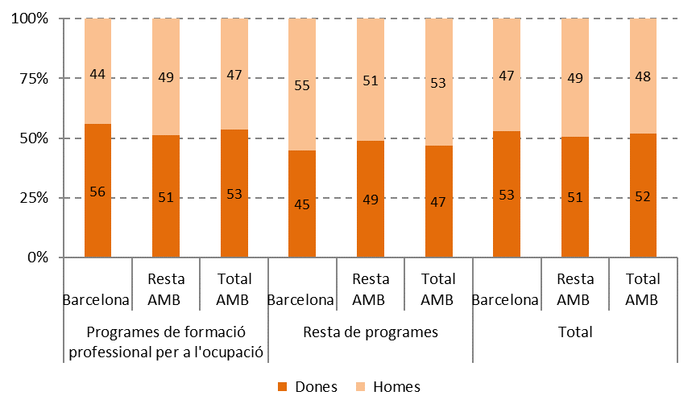
Participants a programes del SOC per sexe (%). 2019

Elaboració pròpia a partir de les dades del Servei d'Ocupació de Catalunya

Comentari:
En termes generals, hi ha més dones que homes participant als programes del SOC al 2019, suposant el 52% del total a l'AMB. Però aquesta realitat canvia segons el tipus de programa. Així, als Programes de formació professional per a l'ocupació, les dones són un 53% del total a l'AMB, però en canvi, a la resta de programes considerats conjuntament les dones són un 47% del total. Aquest contrast entre tipus de programa encara és més acusat a Barcelona (56% i 45%, respectivament). Part de l'explicació d'aquest contrast es pot deure al major nivell d'abandonament escolar entre la població masculina. De fet, el major pes dels homes a la resta de programes es deu principalment al pes de les Accions formatives en el marc del Programa de Garantia Juvenil, on els homes són un 63% del total.

6.15
6.15. Participants a programes del SOC per edat (N). 2019

Edat | Programes de formació professional per a l'ocupació |  |  | Resta de programes
 | Barcelona | Resta AMB | Total AMB | Barcelona | Resta AMB | Total AMB
16-19 anys | 529 | 809 | 1,338 | 622 | 520 | 1,142
20-24 anys | 868 | 959 | 1,827 | 834 | 497 | 1,331
25-29 anys | 1,036 | 982 | 2,018 | 737 | 340 | 1,077
30-34 anys | 1,197 | 1,046 | 2,243 | 252 | 164 | 416
35-39 anys | 1,254 | 1,417 | 2,671 | 236 | 186 | 422
40-49 anys | 2,700 | 3,097 | 5,797 | 483 | 632 | 1,115
50-64 anys | 1,992 | 2,100 | 4,092 | 422 | 859 | 1,281
Total | 9,576 | 10,410 | 19,986 | 3,586 | 3,198 | 6,784
Elaboració pròpia a partir de les dades del Servei d'Ocupació de Catalunya

Participants a programes del SOC per edat (%). 2019
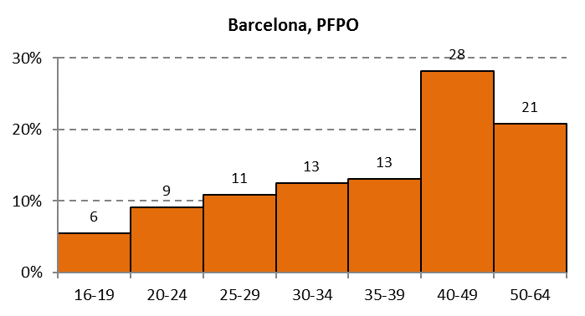
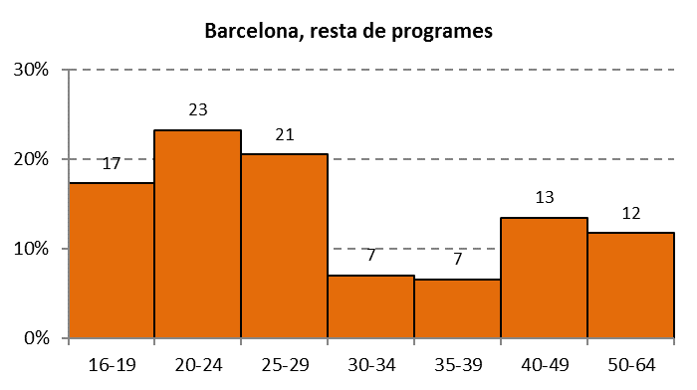

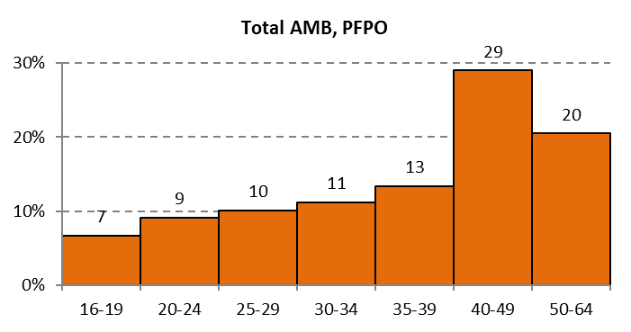
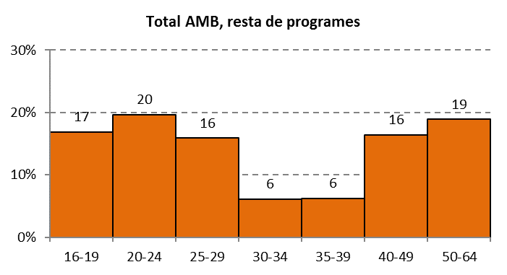

Elaboració pròpia a partir de les dades del Servei d'Ocupació de Catalunya

Comentari:
En quant a l'edat de les persones participants en aquest programes, trobem una presència de totes les franges d'edat des dels 16 fins als 64. Per tant, es compleix un dels principals objectius d'aquests programes. No obstant això, hi trobem diferències segons els tipus de programa. Així, als Programes de formació professional per a l'ocupació, la majoria de participants tenen 40 anys o més (són gairebé la meitat, un 49% del total, tant a Barcelona com a l'AMB). En aquest programa, conforme baixa l'edat, baixa també el nombre de participants. En canvi, a la resta de programes el perfil és ben diferent: predominen les persones joves. Així, a l'AMB un 53% de participants tenen menys de 30 anys, percentatge que augmenta fins al 61% al cas de Barcelona. L'explicació d'aquesta diferència entre el perfil demogràfic dels PFPO i la resta de programes radica en la gran quantitat de joves participant a les Accions formatives en el marc del Programa de Garantia Juvenil.

6.16
6.16. Participants a programes del SOC per estudis (N). AMB. 2019

Àmbit / Tipus de programa | Primària o inferior | ESO/ Batxillerat | CFGM | CFGS | Universitari
Barcelona
Programes de formació professional per a l'ocupació | 427 | 5,788 | 779 | 1,072 | 1,510
Altres programes | 213 | 2,284 | 361 | 356 | 356
Resta AMB
Programes de formació professional per a l'ocupació | 431 | 6,567 | 1,009 | 1,165 | 1,238
Altres programes | 174 | 2,200 | 345 | 289 | 190
Total AMB
Programes de formació professional per a l'ocupació | 858 | 12,355 | 1,788 | 2,237 | 2,748
Altres programes | 387 | 4,484 | 706 | 645 | 546
Elaboració pròpia a partir de les dades del Servei d'Ocupació de Catalunya

Participants a programes del SOC per estudis (%). AMB. 2019
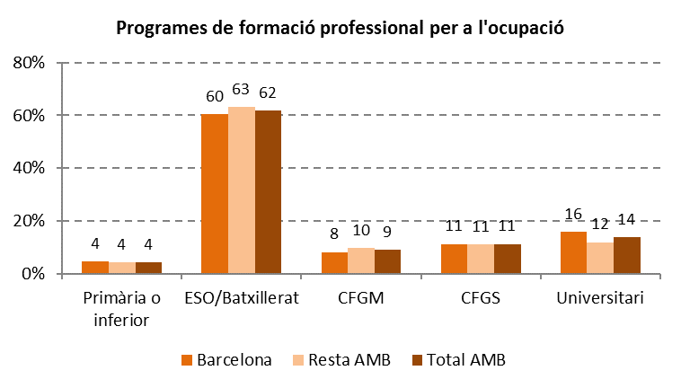

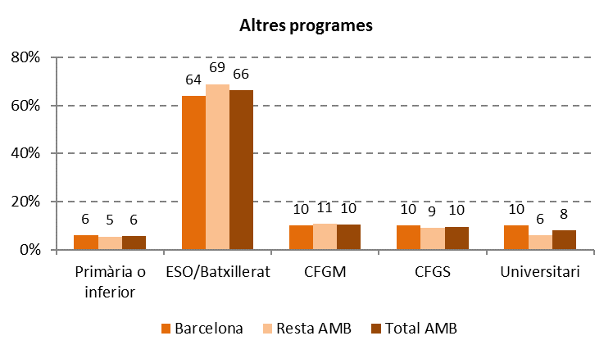

Elaboració pròpia a partir de les dades del Servei d'Ocupació de Catalunya

Comentari:
En quant al nivell d'estudis de les persones beneficiàries dels programes del SOC, aquest és una mica més elevat al cas dels PFPO. Un 62% de les persones participants en PFPO compten amb ESO o Batxillerat, així com un 66% al cas de la resta de programes del SOC. Als dos casos, un 20% de les persones beneficiàries tenen estudis d'PF. El nivell universitari aglutina al 14% de participants al cas dels PFPO i al 8% de la resta de programes. No hi ha grans diferències segons l'àmbit territorial, però a Barcelona el nivell d'estudis dels participants és una mica més elevat que a la resta de l'AMB.

6.17
6.17. Participants a programes del SOC per família professional. 2019

Família professional | Barcelona |  |  |  | Resta AMB |  |  |  | Total AMB
 | PFPO |  | Altres programes |  | PFPO |  | Altres programes |  | PFPO |  | Altres programes
 | N | % | N | % | N | % | N | % | N | % | N | %
Activitats físiques i esportives | 347 | 4% | 10 | 0% | 130 | 1% | 4 | 0% | 477 | 2% | 14 | 0%
Administració i gestió | 1,094 | 11% | 385 | 11% | 1,574 | 15% | 646 | 20% | 2,668 | 13% | 1,031 | 15%
Agrària | 87 | 1% | 0 | 0% | 150 | 1% | 90 | 3% | 237 | 1% | 90 | 1%
Arts gràfiques | 324 | 3% | 65 | 2% | 207 | 2% | 0 | 0% | 531 | 3% | 65 | 1%
Arts i artesania |  | 0% | 16 | 0% | 0 | 0% | 0 | 0% | 0 | 0% | 16 | 0%
Comerç i màrqueting | 1,077 | 11% | 300 | 8% | 875 | 8% | 350 | 11% | 1,952 | 10% | 650 | 10%
...
Sanitat |  | 0% | 2 | 0% | 0 | 0% | 22 | 1% | 0 | 0% | 24 | 0%
Seguretat i medi ambient | 246 | 3% | 326 | 9% | 210 | 2% | 62 | 2% | 456 | 2% | 388 | 6%
Serveis socioculturals i a la comunitat | 1,758 | 18% | 274 | 8% | 2,042 | 20% | 209 | 7% | 3,800 | 19% | 483 | 7%
Tèxtil, confecció i pell | 78 | 1% | 0 | 0% | 0 | 0% | 0 | 0% | 78 | 0% | 0 | 0%
Transport i manteniment de vehicles | 200 | 2% | 18 | 1% | 93 | 1% | 19 | 1% | 293 | 1% | 37 | 1%
Sense especificar | 2,015 | 21% | 1,098 | 31% | 1,311 | 13% | 718 | 22% | 3,326 | 17% | 1,816 | 27%
Total | 9,576 | 100% | 3,586 | 100% | 10,410 | 100% | 3,198 | 100% | 19,986 | 100% | 6,784 | 100%
Elaboració pròpia a partir de les dades del Servei d'Ocupació de Catalunya

Famílies professionals amb major nombre de participants als programes del SOC. 2019
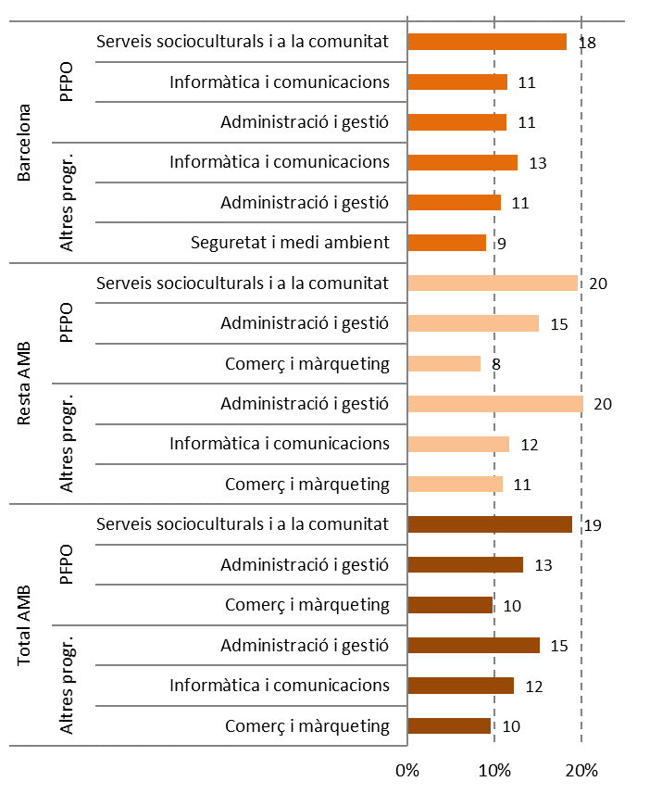

Elaboració pròpia a partir de les dades del Servei d'Ocupació de Catalunya

Comentari:
A l'AMB, un 42% de les persones participen en PFPO vinculats a tres famílies professionals: Serveis socioculturals i a la comunitat (3.800 persones), Administració i gestió (2.668) i Comerç i màrqueting (1.952). Respecte a la resta de programes, les tres famílies amb més persones beneficiàries aglutinen a un 37% del total: Administració i gestió (1.032 participants), Informàtica i comunicacions (831) i Comerç i màrqueting (650). En quant a les diferències territorials respecte a les famílies professionals més recurrents en aquest programes, a Barcelona apareix Informàtica i comunicacions als PFPO, aglutinant l'11% de persones, així com Seguretat i medi ambient als altres programes, abastant al 9% .

6.18
6.C. FP PER PERSONES OCUPADES

6.18. Evolució del total de formacions per a l'ocupació adreçades a persones ocupades. 2004 — Curs 2018/2019
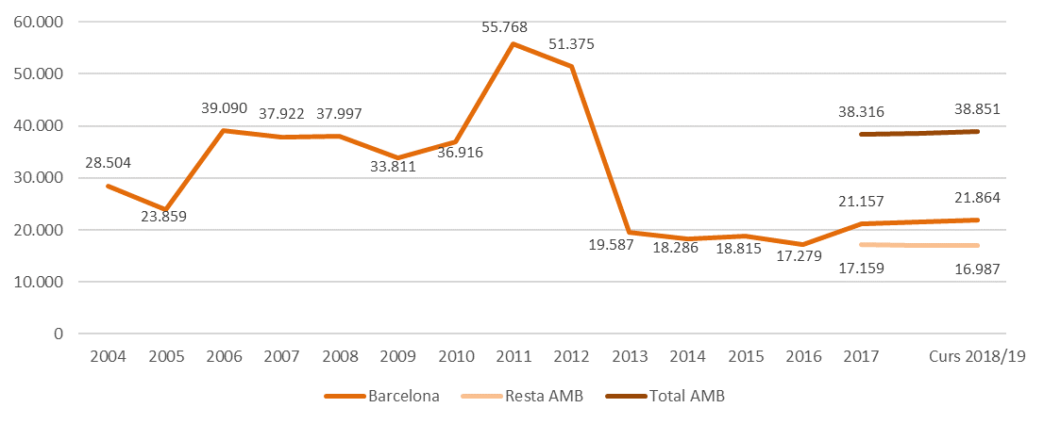

Font: elaboració pròpia a partir de les dades del Consorci per a la Formació Contínua de Catalunya

Comentari:
Durant el curs 2018/19, 38.851 persones ocupades van cursar alguna tipologia d'acció formativa a l'AMB. D'aquestes, un 56% (21.864) a Barcelona. En quant a l'evolució temporal, considerant tot el període analitzat conjuntament, de 2004 al 2018/19 a Barcelona ha caigut la formació a persones ocupades en un 23%. Però, en tot aquest període hi trobem diferents tendències. Fins al 2011 es va produir una tendència creixent, arribant al màxim de 55.768 al 2011. A partir d'aquest any es va produir una disminució de fons, i es va produir una tendència decreixent fins arribar al mínim de 17.279 persones a Barcelona. A partir del 2017, el nombre de persones ocupades formades a augmentat lleugerament a Barcelona (un 3%), i ha disminuït lleugerament a la resta de l'AMB (un -1%).

6.19
6.19. Formacions per a l'ocupació adreçades a persones ocupades segons el tipus de programa (N). 2019

Tipus de formació | Barcelona | Resta AMB | Total AMB
Mixta | 466 | 407 | 873
Presencial | 18,508 | 14,445 | 32,953
Teleformació | 2,890 | 2,135 | 5,025
Font: elaboració pròpia a partir de les dades del Consorci per a la Formació Contínua de Catalunya

Formacions per a l'ocupació adreçades a persones ocupades segons el tipus de programa (%). 2019
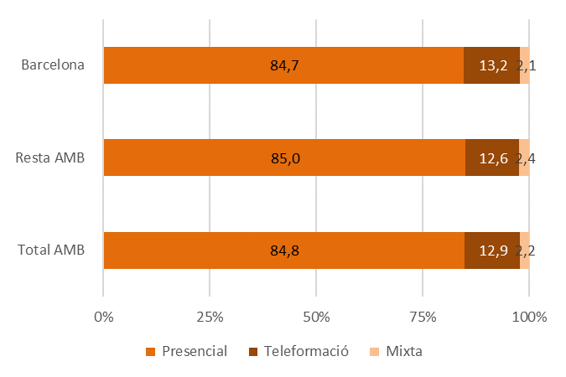

Font: elaboració pròpia a partir de les dades del Consorci per a la Formació Contínua de Catalunya

Comentari:
La majoria de la formació per persones ocupades consisteix en programes presencials (32.953 persones a l'AMB, un 85% del total). La teleformació ha implicat aquest curs a 5.025 persones a l'AMB (un 13%), mentre que la tipologia mixta ha estat menys freqüent (5.025 persones, un 2%). Aquest pes relatiu de cada tipus de programa es reprodueix pràcticament igual tant a Barcelona com a la resta de l'AMB.

6.20
6.20. Formacions per a l'ocupació adreçades a persones ocupades per sexe (N). 2019

 | Barcelona | Resta AMB | Total AMB
Dones | 12,729 | 8,192 | 20,921
Homes | 9,135 | 8,795 | 17,930
Font: elaboració pròpia a partir de les dades del Consorci per a la Formació Contínua de Catalunya

Formacions per a l'ocupació adreçades a persones ocupades per sexe (%). 2019
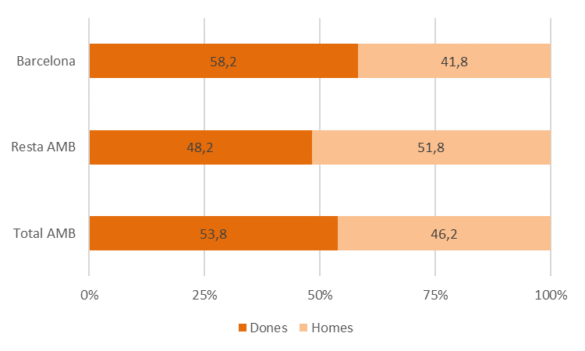

Font: elaboració pròpia a partir de les dades del Consorci per a la Formació Contínua de Catalunya

Comentari:
La presència de les dones als programes adreçats a persones ocupades ha caigut respecte al 2017, on van suposar el 62% de les persones inscrites. Al 2019, del total de participants a l'AMB un 54% són dones. A Barcelona la presència femenina és més forta (58%), mentre que a la resta de l'AMB no arriben a ser la meitat (48%).

6.21
...
Edat | Barcelona | Resta AMB | Total AMB
De 35 a 39 | 3,533 | 2,379 | 5,912
De 40 a 44 | 3,767 | 3,036 | 6,803
De 45 a 49 | 3,513 | 2,798 | 6,311
De 50 a 54 | 3,138 | 2,493 | 5,631
De 55 a 59 | 2,421 | 1,747 | 4,168
De 60 a 67 | 1,473 | 880 | 2,353
Total | 21,864 | 16,987 | 38,851
Font: elaboració pròpia a partir de les dades del Consorci per a la Formació Contínua de Catalunya

Formacions per a l'ocupació adreçades a persones ocupades per edat (%). 2019
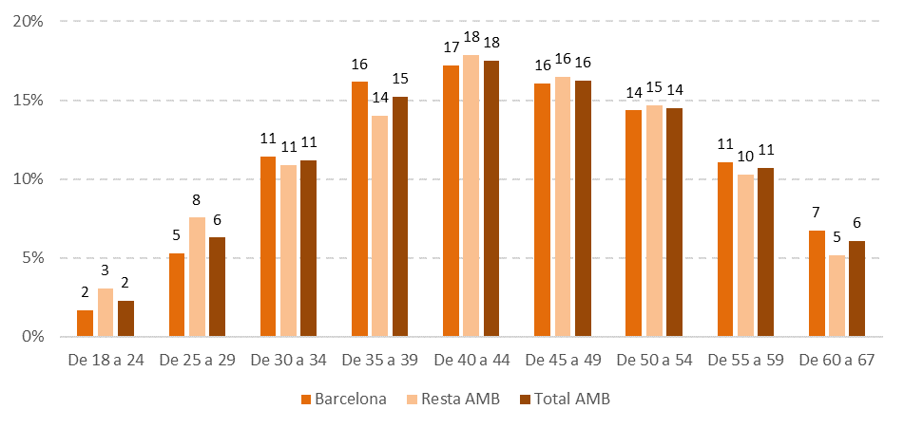

Font: elaboració pròpia a partir de les dades del Consorci per a la Formació Contínua de Catalunya

Comentari:
La majoria de persones beneficiàries de formació adreçada a les persones ocupades tenen entre 35 i 54 anys (en concret, es tracta de 24.657 persones, un 63% del total). En contrast, els majors de 60 anys són un 6% del total, i els menors de 29 un 8%. L'edat mitjana de les persones beneficiàries d'aquests programes formatius és de 43'9 anys a l'AMB, 44'2 a Barcelona i 43'4 a la resta de l'AMB.

6.22
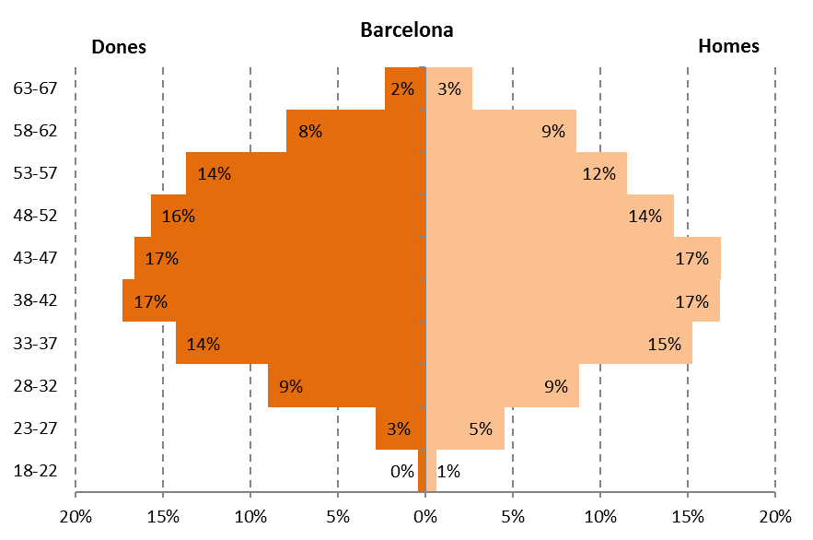
6.22. Formacions per a l'ocupació adreçades a persones ocupades per sexe i edat. 2019

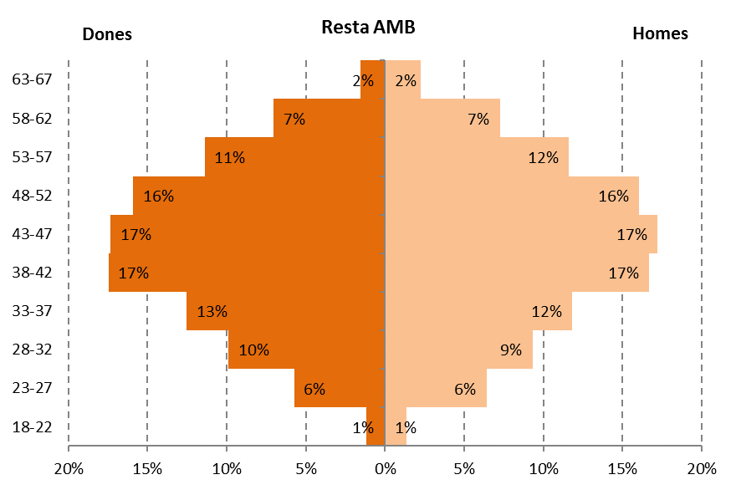

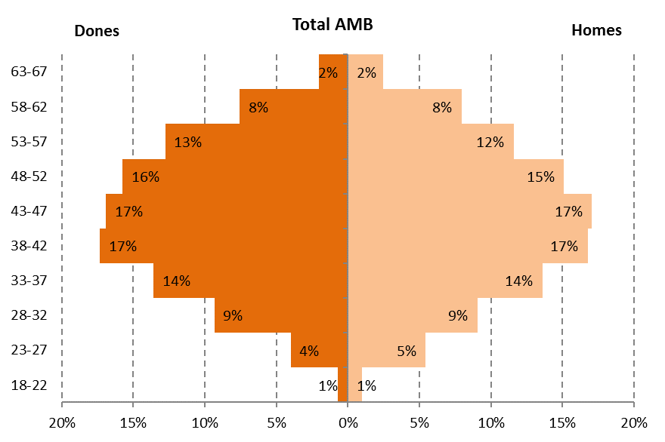

Font: elaboració pròpia a partir de les dades del Consorci per a la Formació Contínua de Catalunya

Comentari:
L'estructura per edats de les persones participants és molt semblant comparant entre dones i homes als tres àmbits territorials, sense cap . La diferència d'edat entre sexes és molt petita (al total de l'AMB, l'edat mitjana de les dones és de 44 anys i la dels homes de 43'7; a Barcelona 44'4 i 44'0, respectivament, i a la resta de l'AMB 43'2 i 43'5).

6.23
...
Estudis | Barcelona | Resta AMB | Total AMB
ESO o inferior | 3,898 | 5,331 | 9,229
Batxillerat | 3,246 | 2,325 | 5,571
CFGM | 1,929 | 2,079 | 4,008
CFGS | 2,975 | 2,389 | 5,364
Universitaris | 9,612 | 4,694 | 14,306
Una altra titulació | 204 | 169 | 373
Total | 21,864 | 16,987 | 38,851
Font: elaboració pròpia a partir de les dades del Consorci per a la Formació Contínua de Catalunya

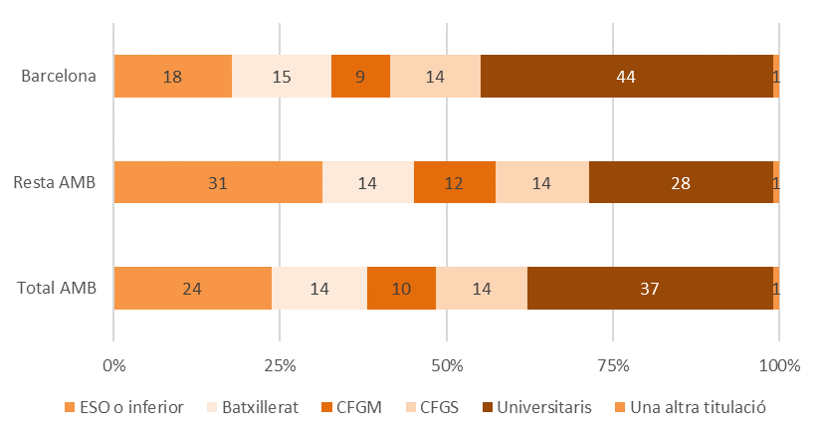
Formacions per a l'ocupació adreçades a persones ocupades per nivell d'estudis (%). 2019

Font: elaboració pròpia a partir de les dades del Consorci per a la Formació Contínua de Catalunya

Comentari:
Al total de l'AMB, el perfil formatiu més present entre les persones beneficiàries de formació per persones ocupades és l'universitari (14.306 persones, un 37% del total), seguit per l'ESO o inferior (9.229 persones, un 24%). És a dir, aquest tipus de formació sobretot implica a aquelles persones ocupades amb nivells formatius més baixos i més elevats. Això, però, deixa de ser cert si considerem conjuntament els estudis d'FP, donat que també un 24% de les persones beneficiàries d'aquesta formació compten amb aquets nivell d'estudis (en concret, un 14% compta amb CFGS i un 10% amb CFGM). Hi trobem diferències en aquests perfils formatius entre Barcelona i la resta de l'AMB. A Barcelona, les persones amb nivell universitari són un 44% del total, mentre que els estudis d'FP impliquen al 25%. A la resta de l'AMB, en canvi, els estudis d'ESO o inferiors aglutinen a un 31% del total, els universitaris a un 28% i els d'FP a un 26%.

6.24
...
Família professional | N |  |  | %
Energia i aigua | 284 | 213 | 497 | 1.3% | 1.3% | 1.3%
Instal·lació i manteniment | 191 | 275 | 466 | 0.9% | 1.6% | 1.2%
Tèxtil, confecció i pell | 232 | 143 | 375 | 1.1% | 0.8% | 1.0%
Informàtica i comunicacions | 213 | 135 | 348 | 1.0% | 0.8% | 0.9%
Imatge personal | 69 | 136 | 205 | 0.3% | 0.8% | 0.5%
Indústries alimentàries | 98 | 77 | 175 | 0.4% | 0.5% | 0.5%
Total | 21,864 | 16,987 | 38,851 | 100% | 100% | 100%
Font: elaboració pròpia a partir de les dades del Consorci per a la Formació Contínua de Catalunya

Famílies professionals amb major nombre de formacions adreçades a persones ocupades. 2019
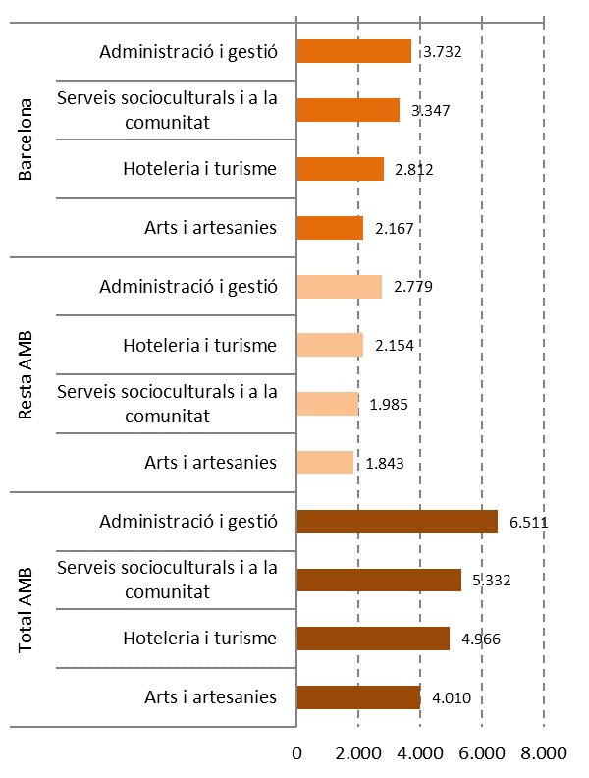

Font: elaboració pròpia a partir de les dades del Consorci per a la Formació Contínua de Catalunya

Comentari:
Les famílies professionals que concentren un major nombre de persones beneficiàries d'aquests programes són Administració i gestió (un 17% de l'alumnat de l'AMB), Serveis socioculturals i a la comunitat (14%), Hoteleria i turisme (13%) i Arts i artesanies (10%). Així, conjuntament, aquestes quatre famílies aglutinen al 53'6% del total, amb una lleugera major concentració a Barcelona (55'2%) que a la resta de l'àrea metropolitana (51'6%). A l'altre extrem, les famílies amb menys incidència en aquests programes són Indústries alimentàries, Imatge personal, Informàtica i comunicacions i Tèxtil, confecció i pell. Totes quatre no arriben a l'1% del total de persones inscrites de l'AMB.

6.25
...
Família professional | Sectorial |  |  | Transversal
Indústries alimentàries | 98 | 77 | 175 | 0 | 0 | 0
Química | 288 | 340 | 628 | 0 | 0 | 0
Sanitat | 1,078 | 356 | 1,434 | 0 | 0 | 0
Seguretat i medi ambient | 774 | 358 | 1,132 | 664 | 669 | 1,333
Serveis socioculturals i a la comunitat | 2,130 | 1,086 | 3,216 | 1,217 | 899 | 2,116
Tèxtil, confecció i pell | 232 | 143 | 375 | 0 | 0 | 0
Transport i manteniment de vehicles | 321 | 469 | 790 | 0 | 0 | 0
Total | 12,847 | 9,914 | 22,761 | 9,017 | 7,073 | 16,090
Font: elaboració pròpia a partir de les dades del Consorci per a la Formació Contínua de Catalunya

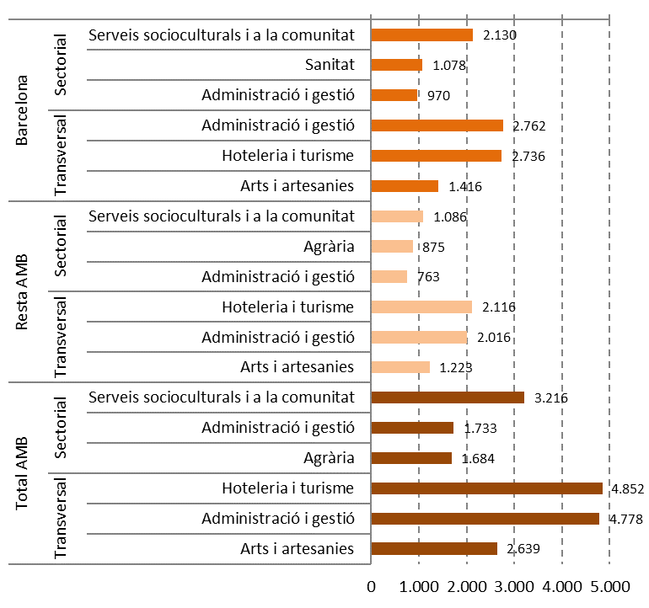
Famílies professionals amb major nombre de formacions adreçades a persones ocupades segons programa. 2019

Font: elaboració pròpia a partir de les dades del Consorci per a la Formació Contínua de Catalunya

Formacions per a l'ocupació adreçades a persones ocupades segons programa i família professional (%). 2019

Família professional | Sectorial |  |  | Transversal
 | Barcelona | Resta AMB | Total AMB | Barcelona | Resta AMB | Total AMB
Administració i gestió | 8% | 8% | 8% | 31% | 29% | 30%
Activitats físicoesportives | 3% | 5% | 4% | 0% | 0% | 0%
Agrària | 6% | 9% | 7% | 0% | 0% | 0%
...

